短期资金需求量预测
敏感项目占销售收入比重
 | 敏感项目占销售收入比重
现金 | 61.99%
应收账款 | 34.92%
存货 | 47.41%
固定资产
资产合计 | 144.32%
2024年预计金额（万元）(负债)
2024年预计金额（万元）(资产)
 | 2024年预计金额（万元）
 | ￥22,000,022.13
 | ￥12,392,979.08
 | ￥16,825,633.96
 | ￥16,380,431.09
 | ￥67,599,066.27
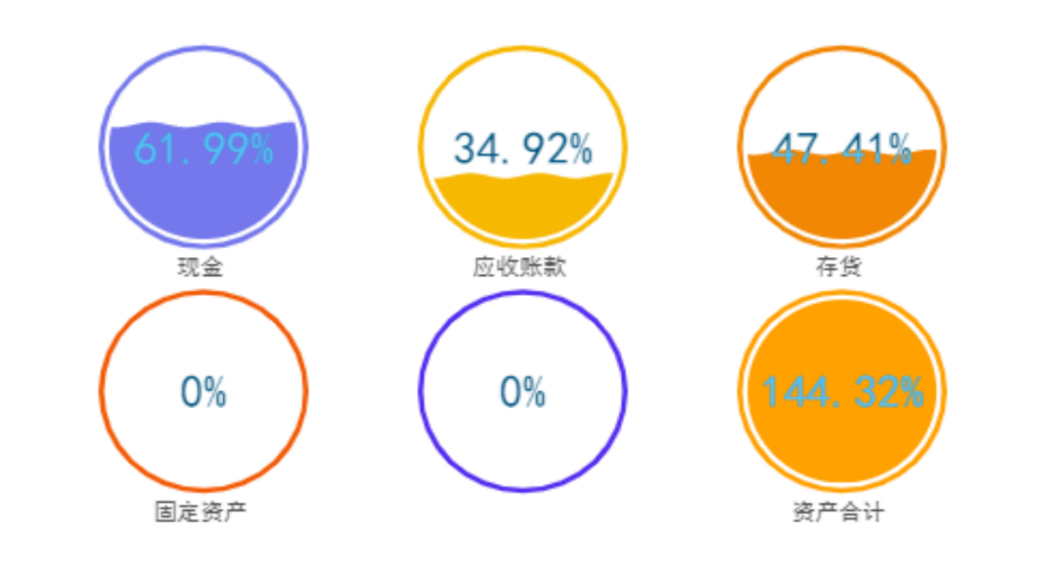

 | 短期资金需求量预测
 | 西部钛业股份有限公司短期资金需求量预测表 |  |  |  |  |  |  |  | 资产 | 敏感项目占销售收入比重
 | 资产 | 2023年金额 （万元） | 敏感项目占销售收入比重 | 2024年预计金额（万元） | 负债及所有者权益 | 2023年金额 （万元） | 敏感项目占销售收入比重 | 2024年预计金额（万元） | 现金 | 61.99%
￥7,220,852.88 | 现金 | ￥20,000,000.00 | 61.99% | ￥22,000,022.13 | 应付账款 | ￥3,642,466.97 | 11.29% | ￥4,006,779.32 | 应收账款 | 34.92%
 | 应收账款 | ￥11,266,958.83 | 34.92% | ￥12,392,979.08 | 短期借款 | ￥10,709,937.15 | -- | ￥10,709,937.15 | 存货 | 47.41%
 | 存货 | ￥15,296,484.81 | 47.41% | ￥16,825,633.96 | 长期借款 | ￥5,473,792.34 | -- | ￥5,473,792.34 | 固定资产
 | 固定资产 | ￥16,380,431.09 | -- | ￥16,380,431.09 | 实收资本 |  | -- | ￥0.00
 |  |  |  |  | 留存收益 | ￥4,513,520.03 | -- | ￥4,513,520.03 | 资产合计 | 144.32%
 | 资产合计 | ￥65,636,158.52 | 144.32% | ￥67,599,066.27 | 负债与所有者权益合计 | ￥65,636,158.52 | 11.29% | ￥24,704,028.85

 | 2022年预计销售净利率 |  | ￥0.09
 | 2022年预计留存收益比率 |  | ￥0.35
 | 2022年预计留存收益增加额（万元） |  | ￥1,078,174.98
 | 2022年对外筹资额（万元） |  | ￥-24,963,610.00
 |  |  | 筹资正常

